SISTEMA_CLIMATIZACION
 | REPORTE FOTOGRÁFICO - Sistema de Climatización Tipo Mochila
Nombre de la Estacion: | SEGUNDO POLO
Nombre de Localidad: | SAN JUAN DE MIRAFLORES
Fecha: | 21/07/2026 - 21/07/2026
Direccion: | JR AYABACA 135-137
ID site: | LI0719
CRQ: | CRQ000000103020
Sticker Año mantenimiento |  |  | Letrero de Localidad beneficiaria o GPS
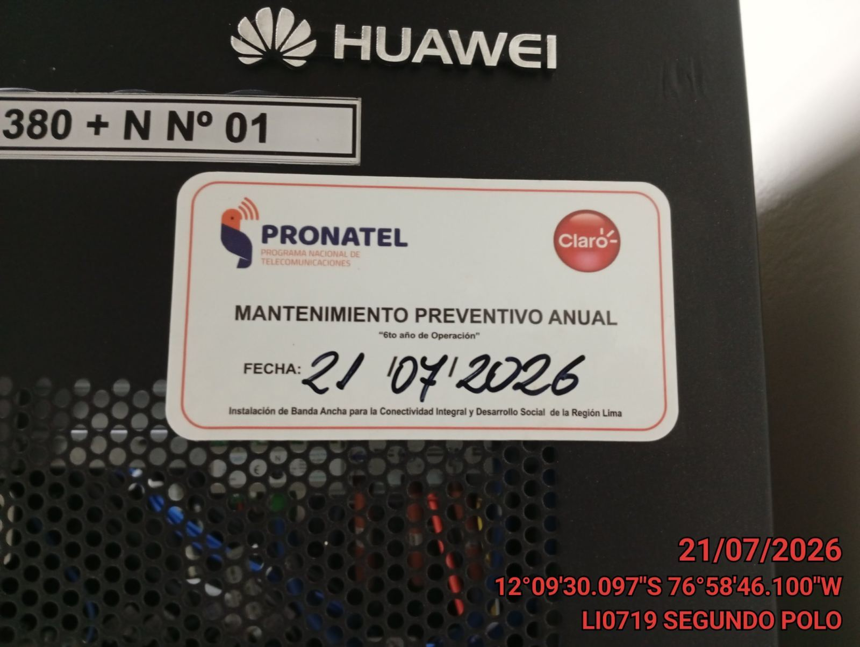 |  |  | 

VERIFICACION DE PARAMETROS DE OPERACION: TEMPERATURA [°C]
ANTES |  | DURANTE |  | DESPUES
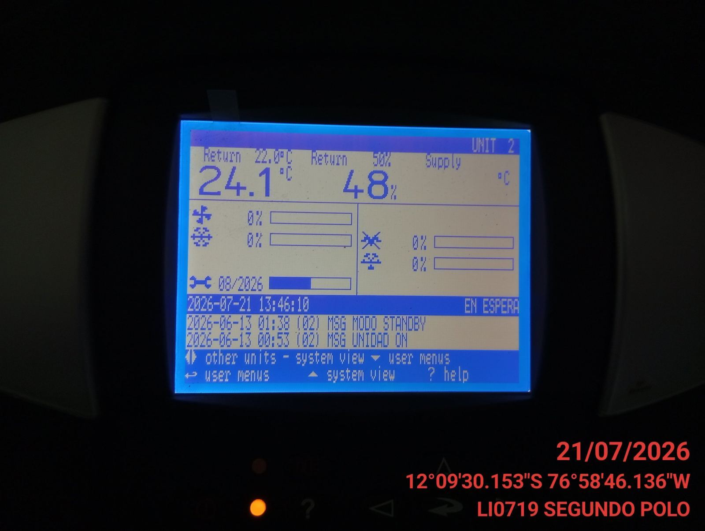 |  | 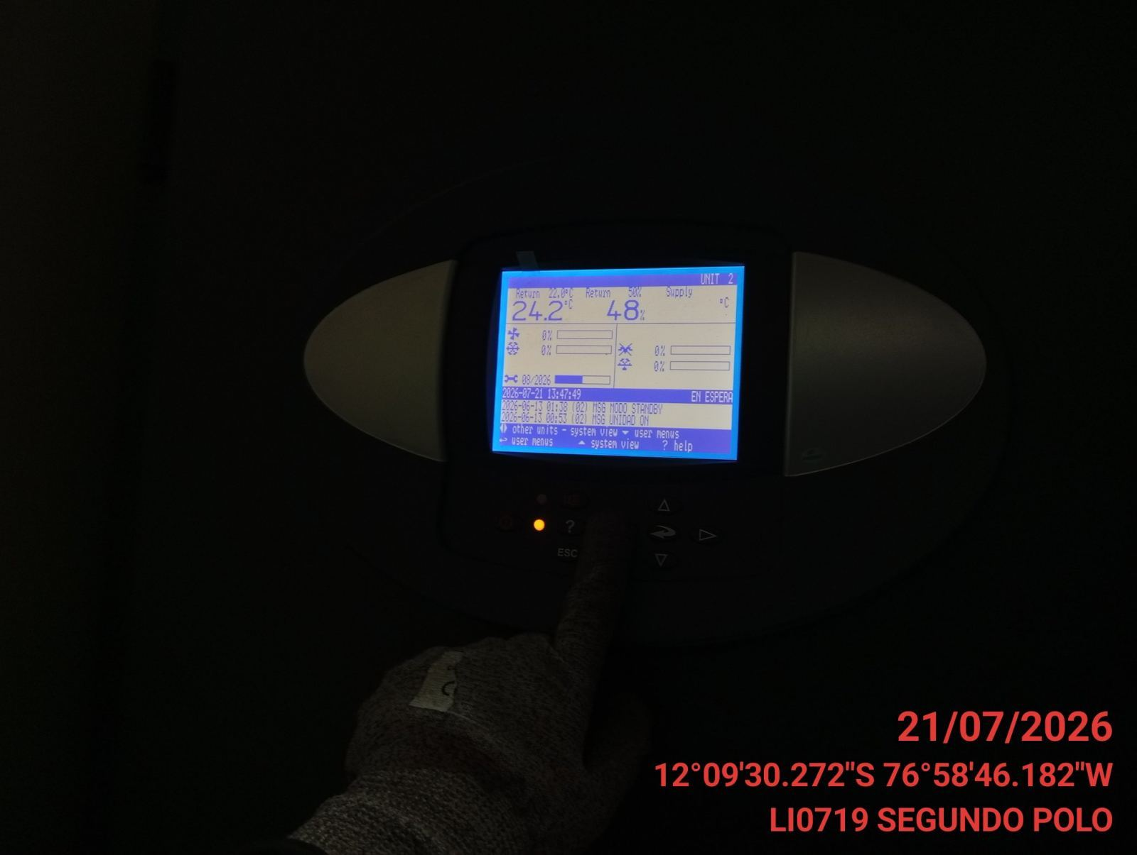 |  | 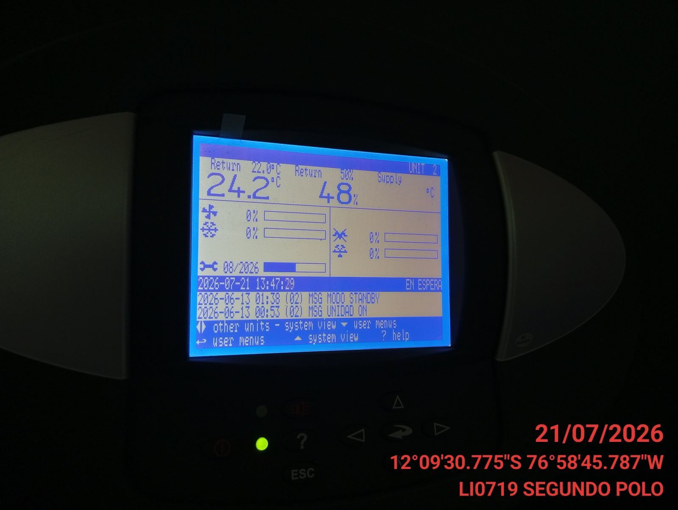

LIMPIEZA DE MOTOR DEL CONDENSADOR
ANTES |  | DURANTE |  | DESPUES
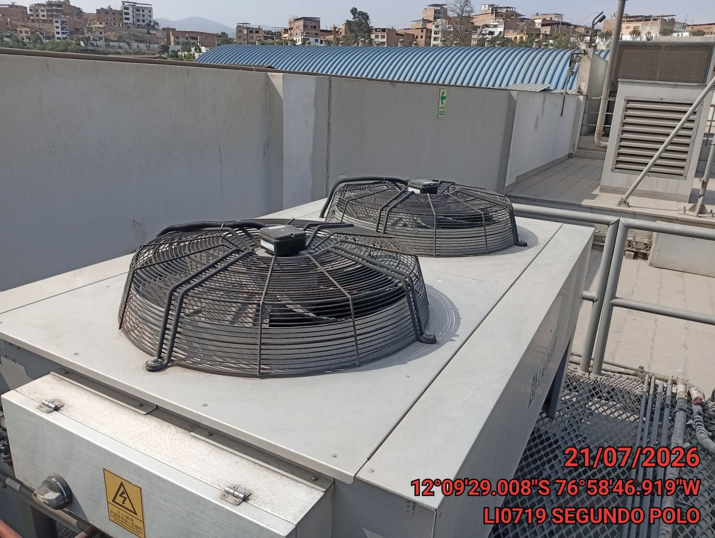 |  | 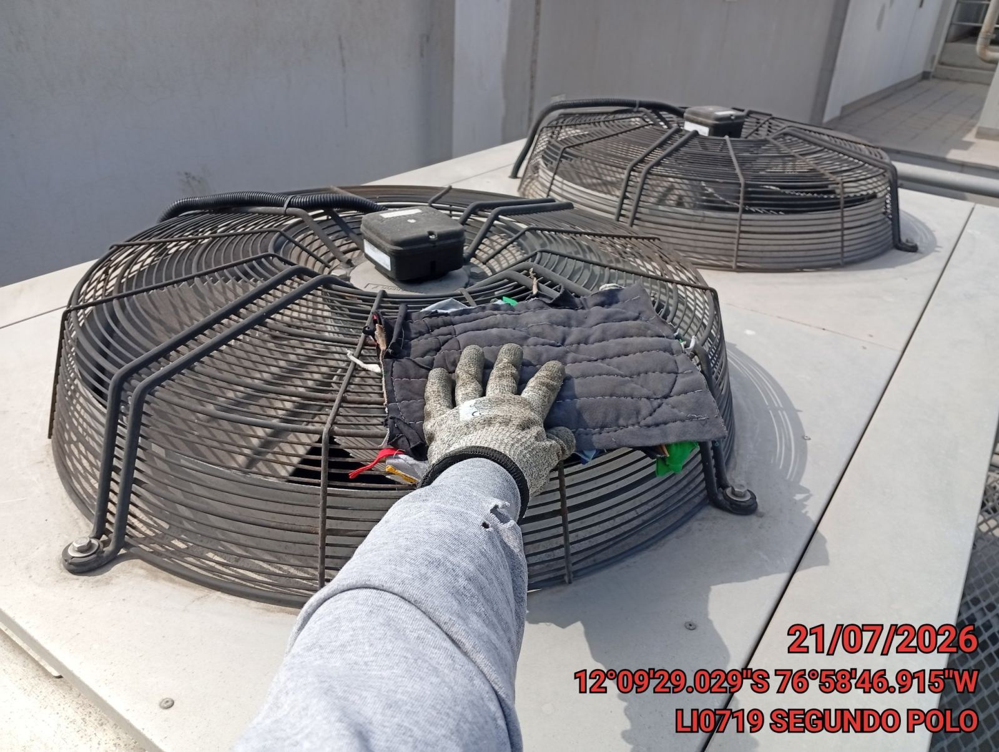 |  | 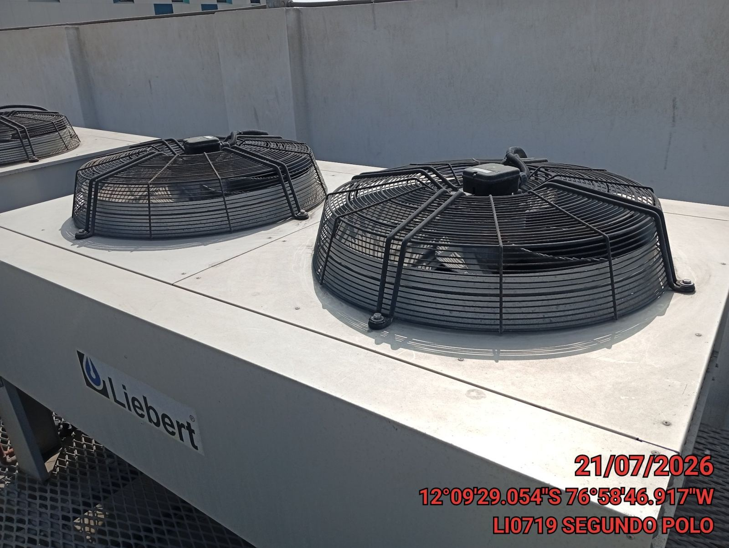

LIMPIEZA DE SERPENTIN DEL CONDENSADOR
ANTES |  | DURANTE |  | DESPUES
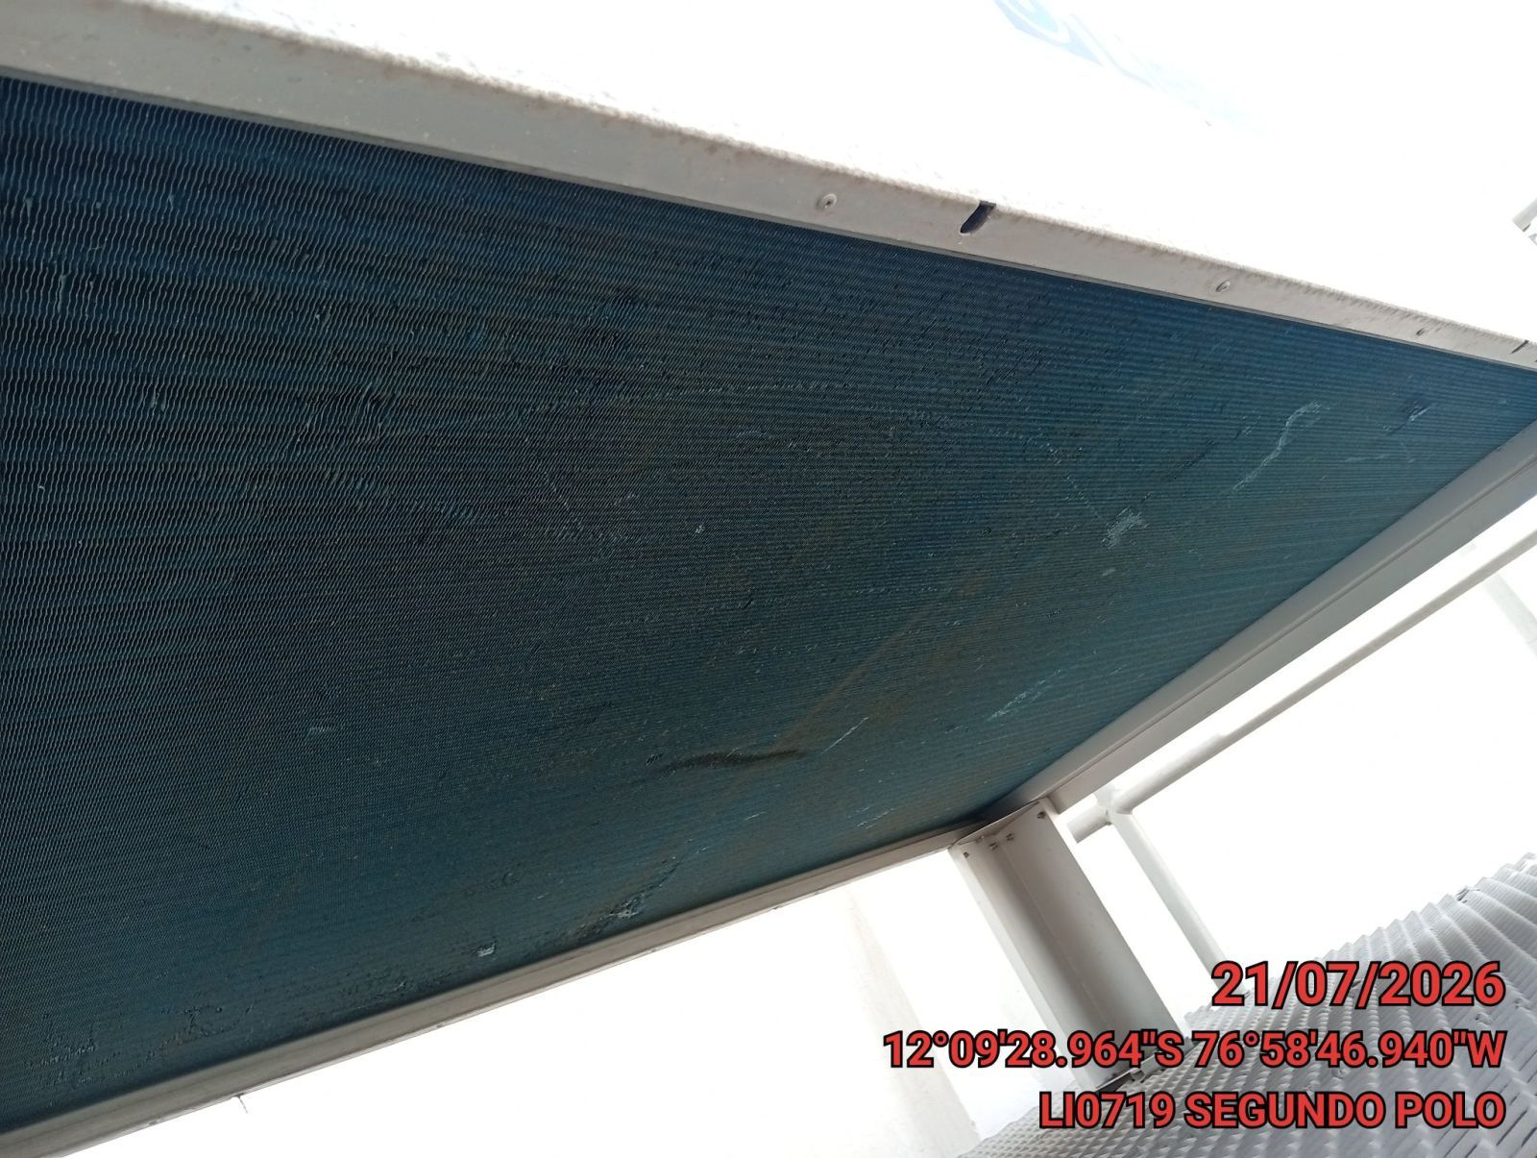 |  | 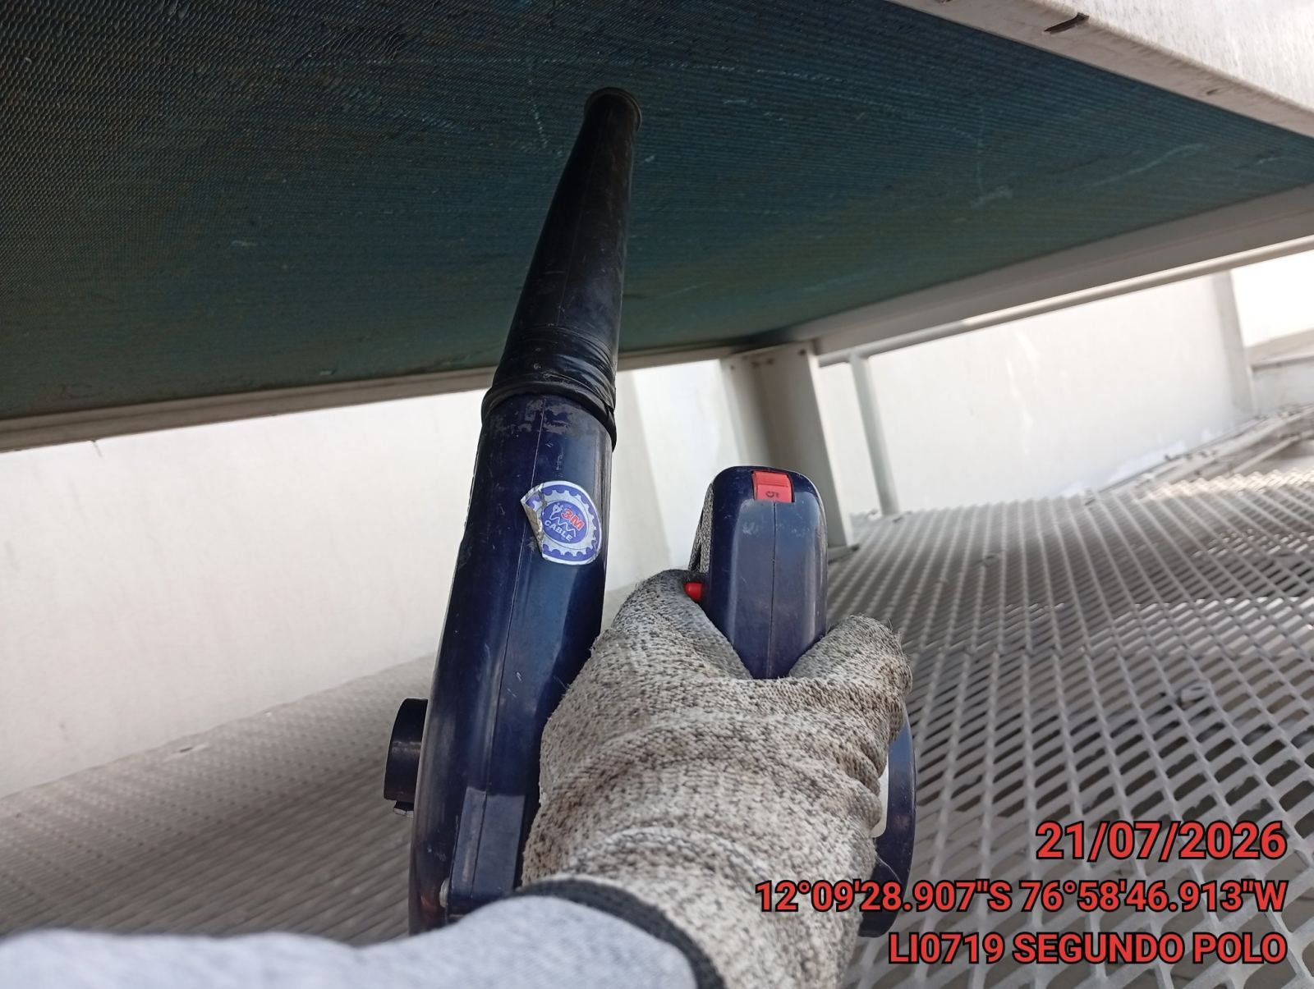 |  | 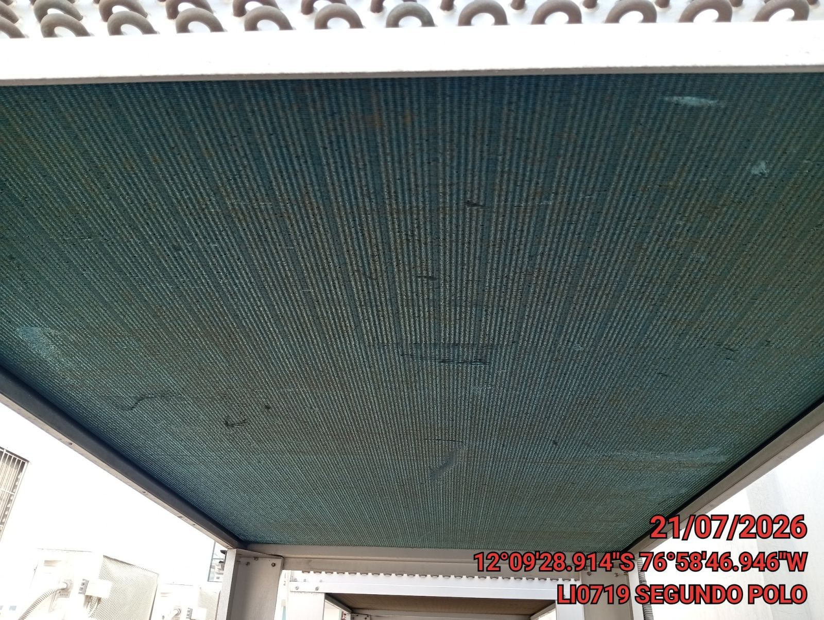

REVISION DE TARJETAS DE CONTROL
ANTES |  | DURANTE |  | DESPUES
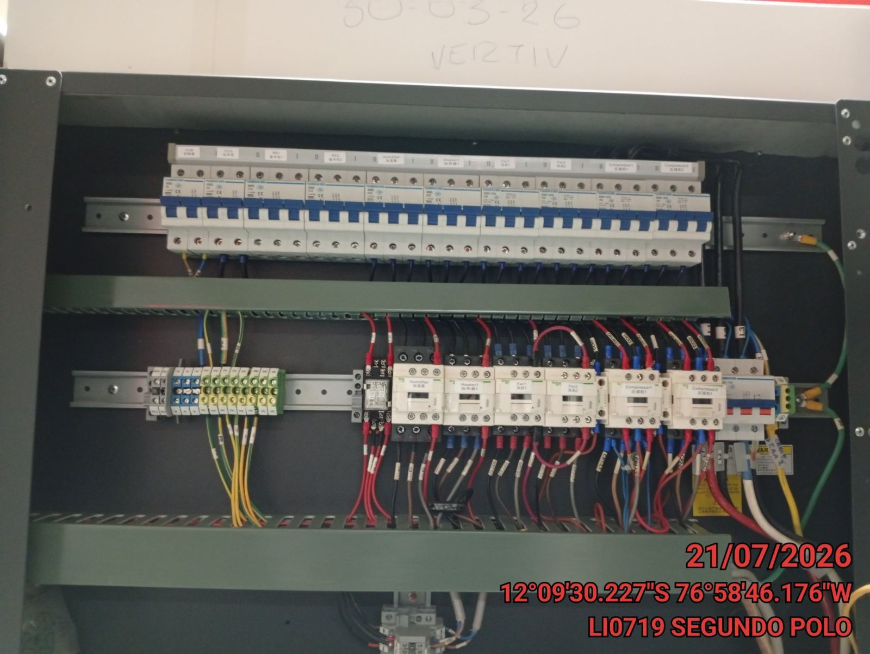 |  | 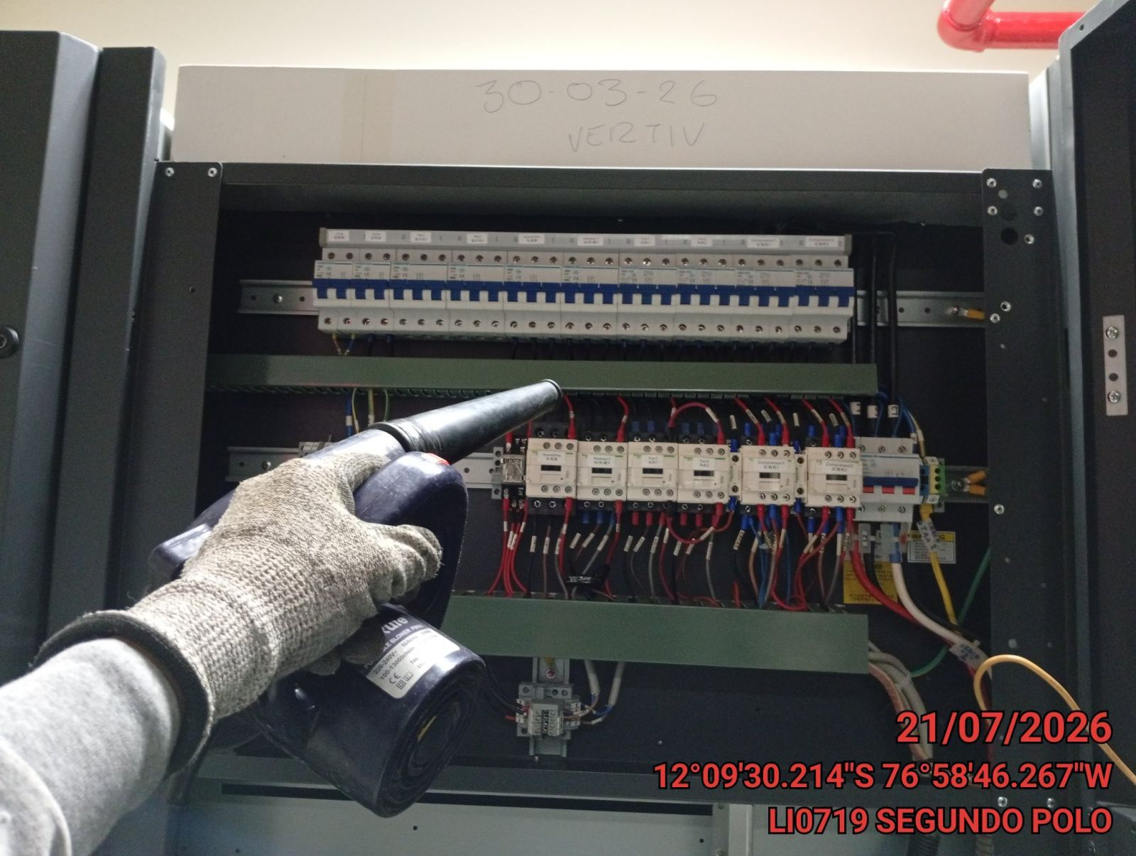 |  | 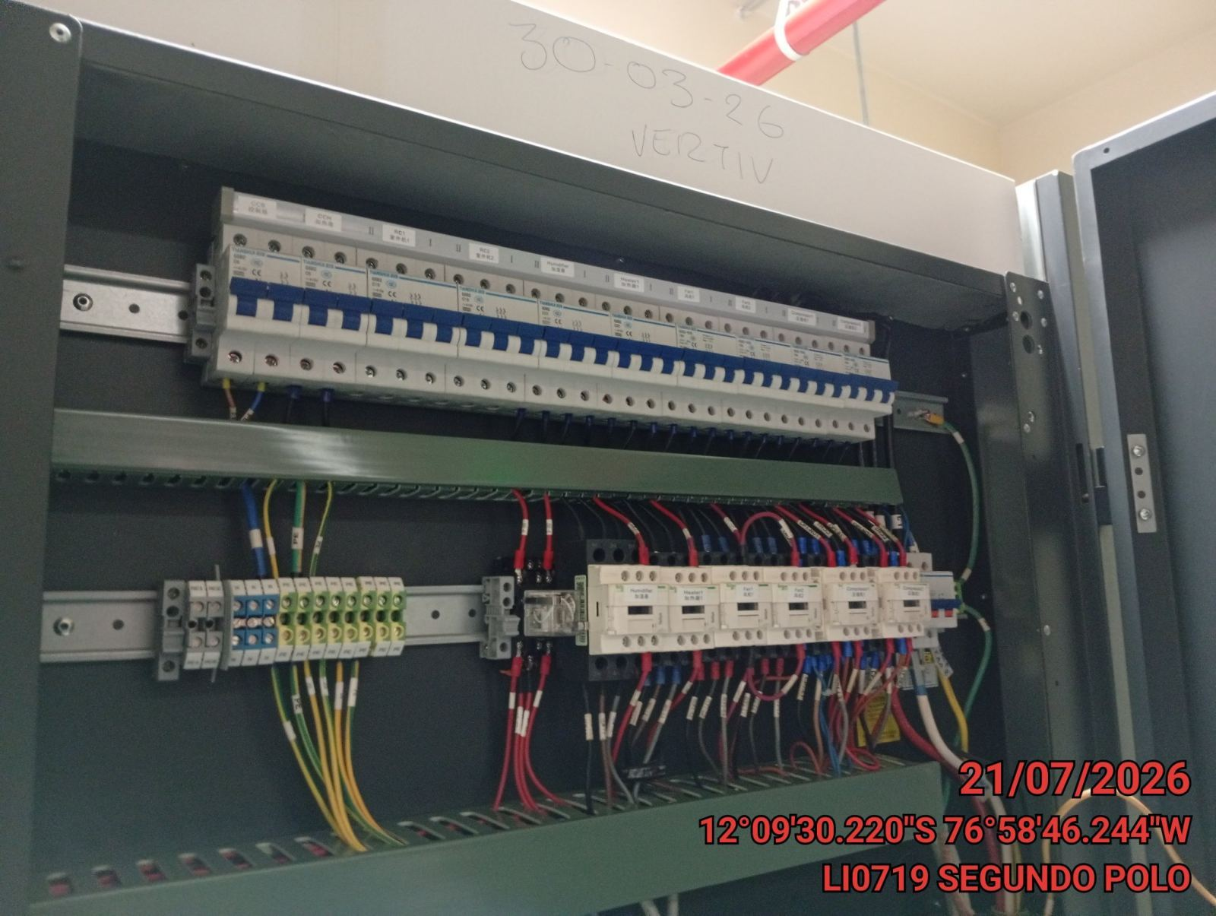

REVISION DE COMPRESOR Y RESISTENCIA ELECTRICA
ANTES |  | DURANTE |  | DESPUES
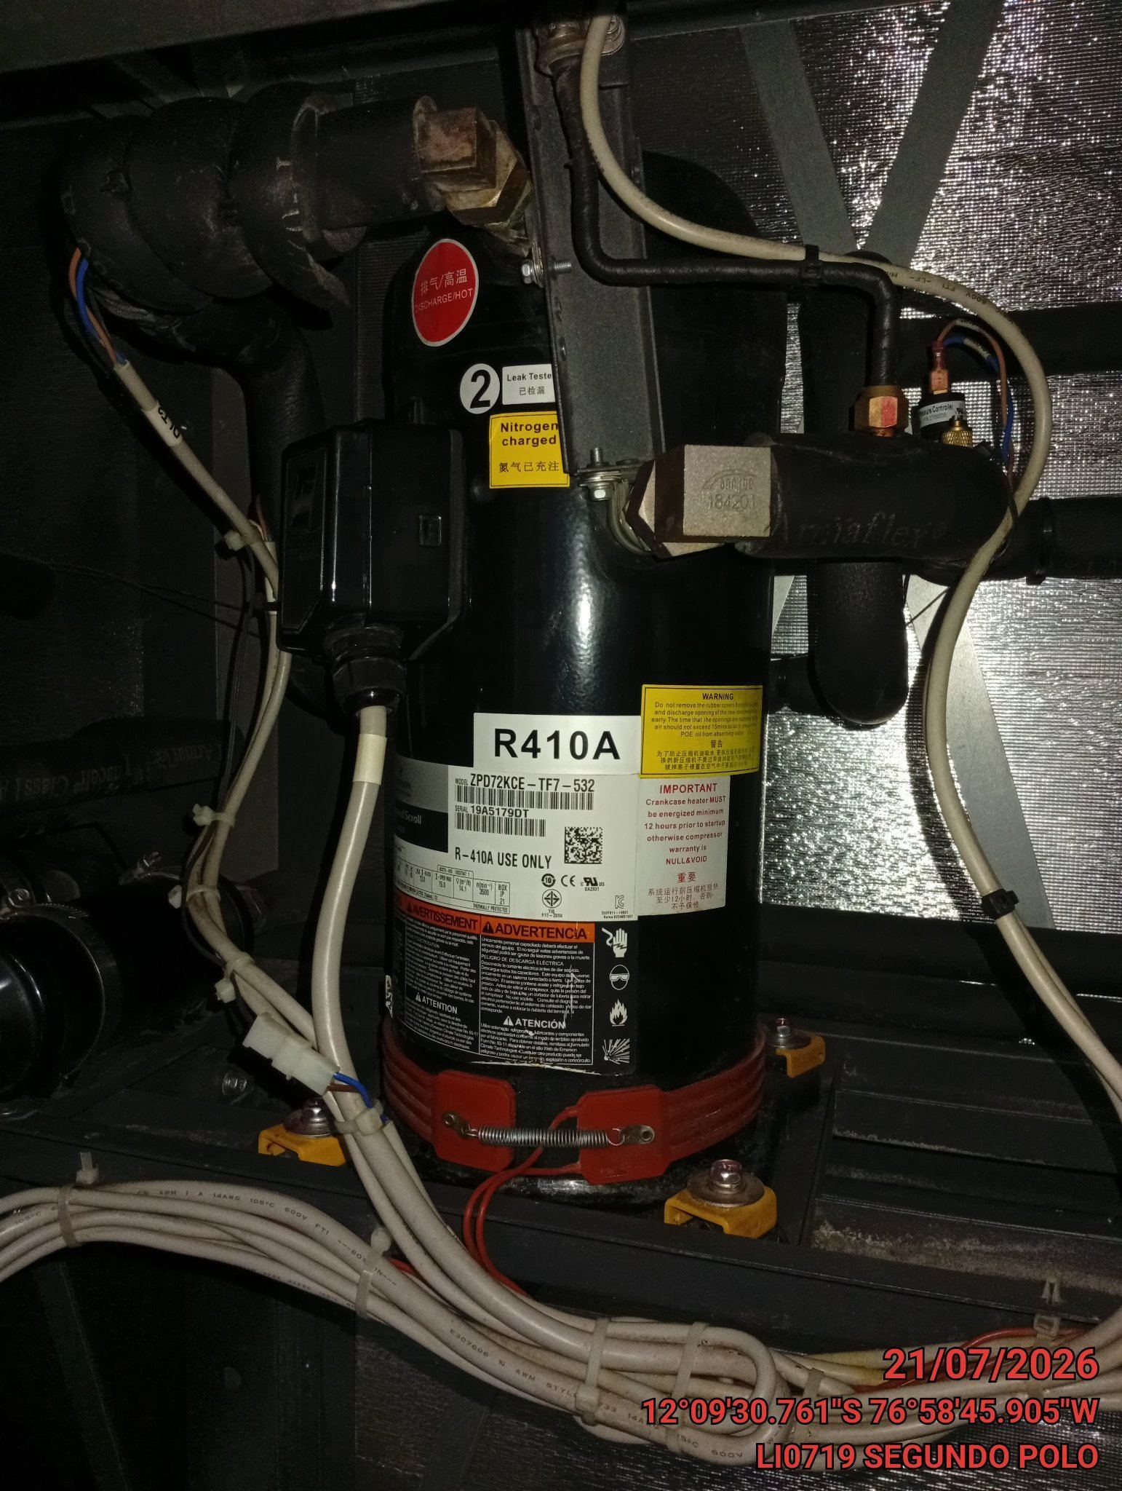 |  | 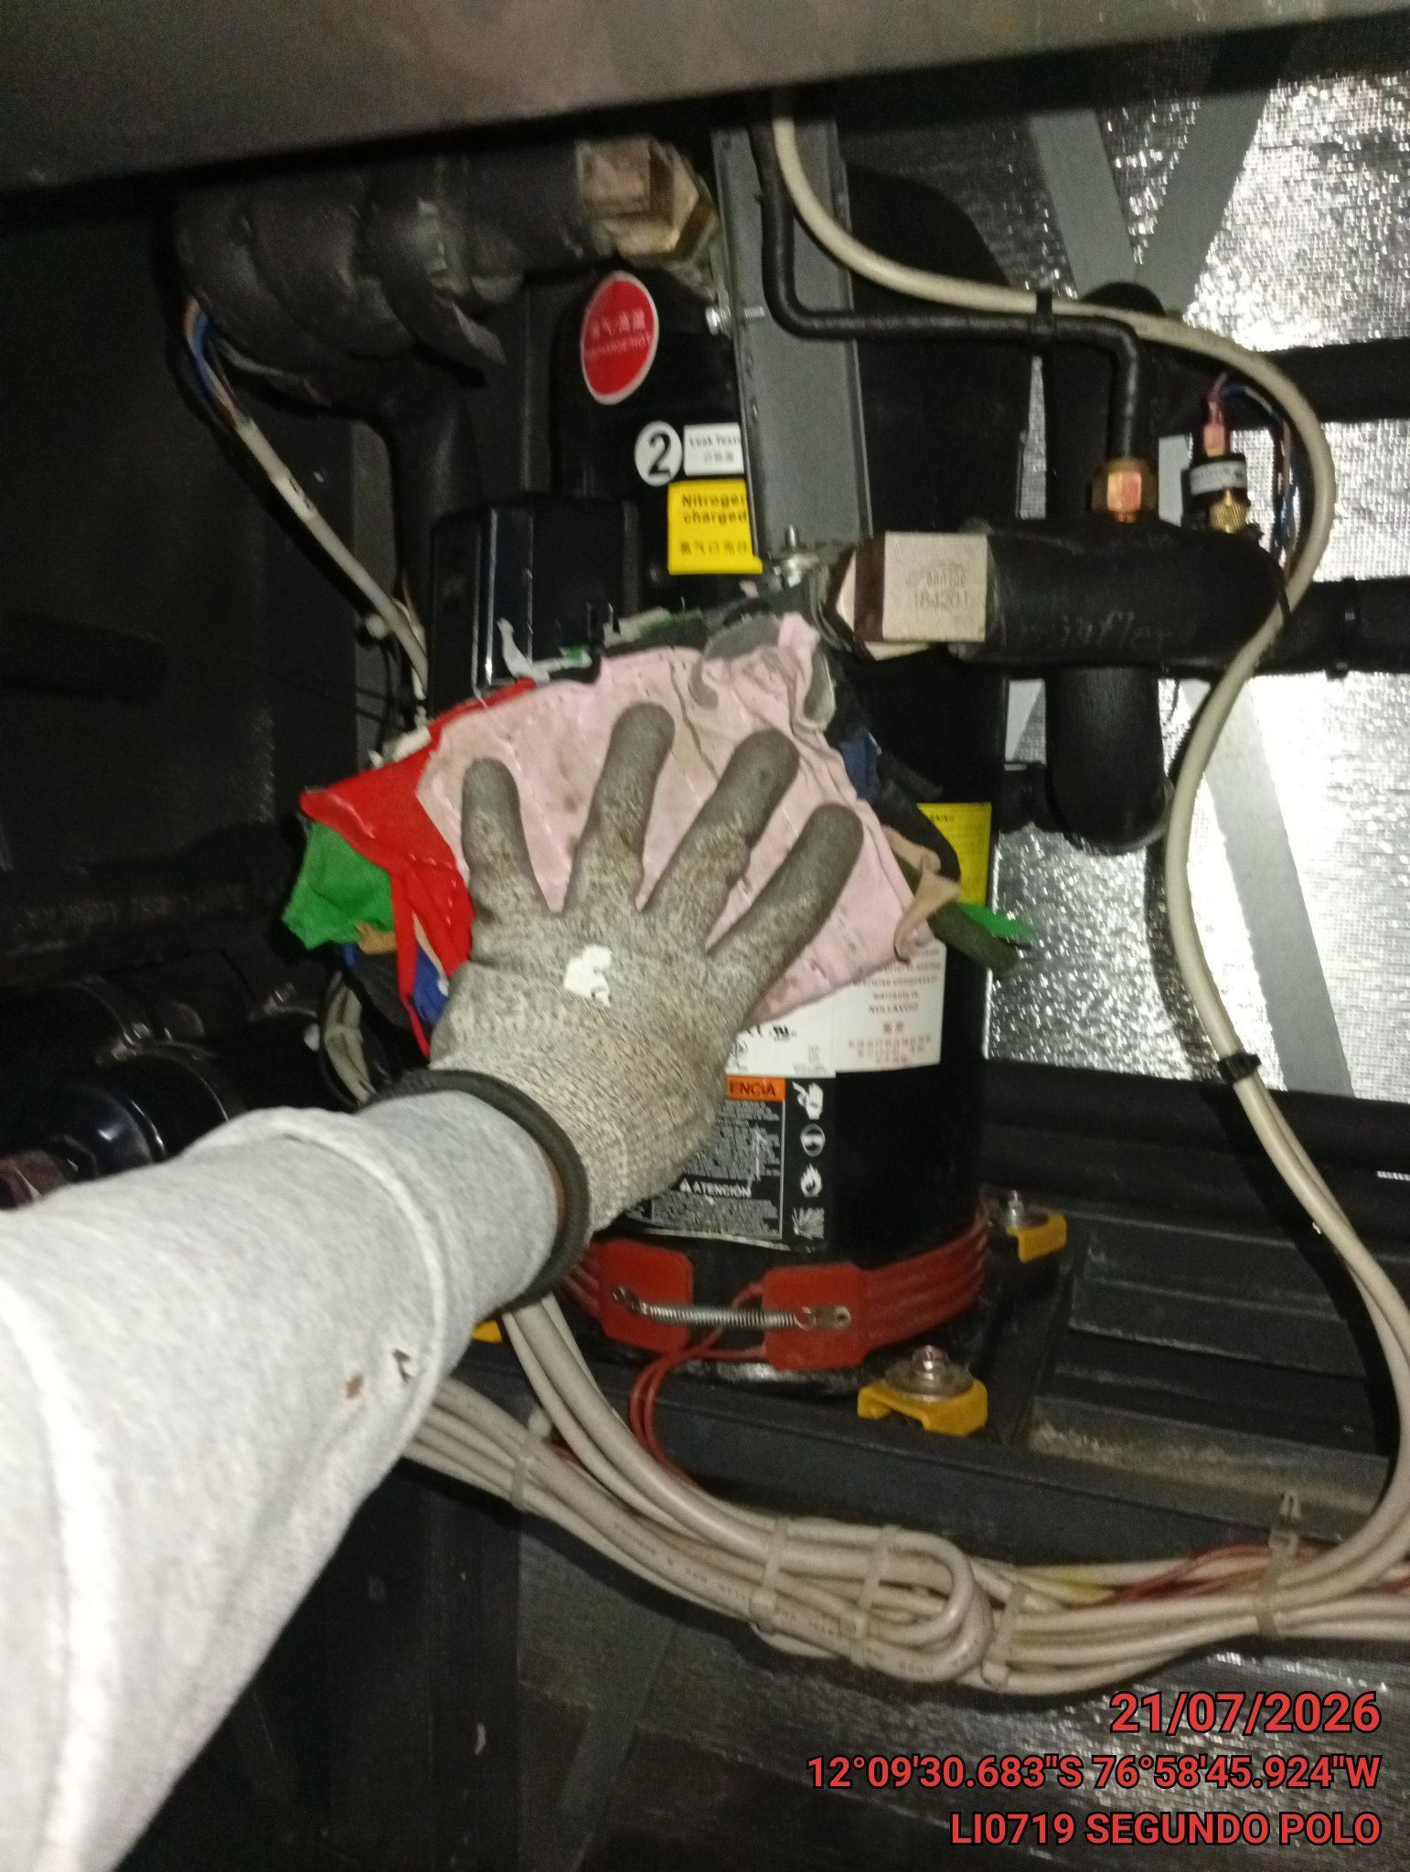 |  | 